Worksheet
 |  |  |  |  | 8 (812) 565 05 34 |  |  | sales@miniworks.ru
 |  |  |  |  | Тула |  |  | отдел продаж
 |  |  | Адрес |  |  |  |  | Режим работы
 |  |  | Санкт-Петербург, улица Маршала Новикова, 28Е |  |  |  |  | Пн – Пт: с 8:00 до 18:00
Р40ЧК
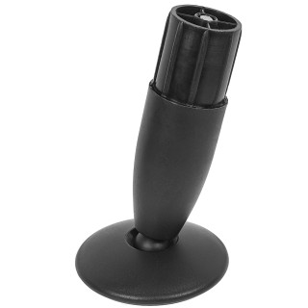 |  | 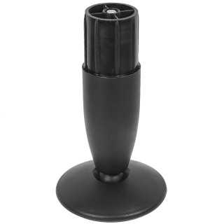 |  | 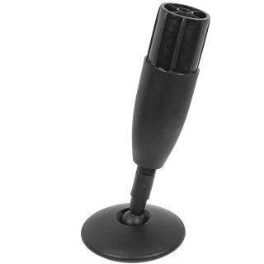 |  | 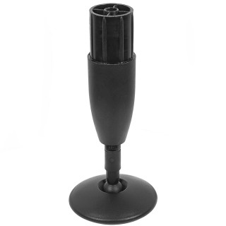 |  | 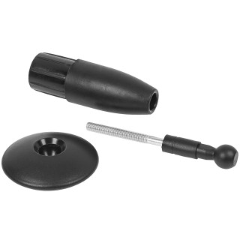 |  | 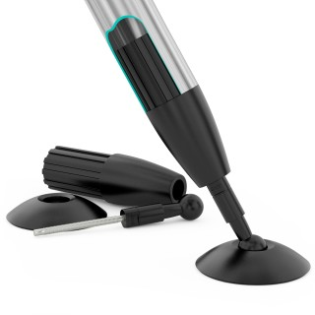
Артикул |  | Цвет |  | от 10000 | от 5000 | от 1000 | от 500 | от 100 | розница | Наличие на 15.09.2026
Р40ЧК |  | черный |  | 132.00р. | 143.40р. | 155.10р. | 193.80р. | 248.10р. | 310.80р. | 35
Р40СК |  | серый |  | 158.40р. | 172.08р. | 186.12р. | 232.56р. | 297.72р. | 372.96р. | —
Р40БК |  | белый |  | 158.40р. | 172.08р. | 186.12р. | 232.56р. | 297.72р. | 372.96р. | —
 | Все цены указаны в рублях и включают в себя НДС. Все цены указаны при условии 100% предоплаты и действительны в течение 5 дней. Все цены указаны при условии самовывоза продукции со склада в г. Тула (для иногородних клиентов доставка до склада ТК в г. Тула бесплатна). Все цены указаны за стандартный цвет для каждого вида изделия (изменение цвета на любой из предлагаемой палитры +20% к стоимости, изменение цвета на любой по системе RAL +50% к стоимости). О возможных сроках поставки заказного товара, необходимо уточнять заранее

